界面&功能
界面相关 |  |  |  | 功能规则

 | 功能入口
 | 主界面点击图标进入
 | 主界面【当前为示例】
 |  |  |  | 1 | 标题
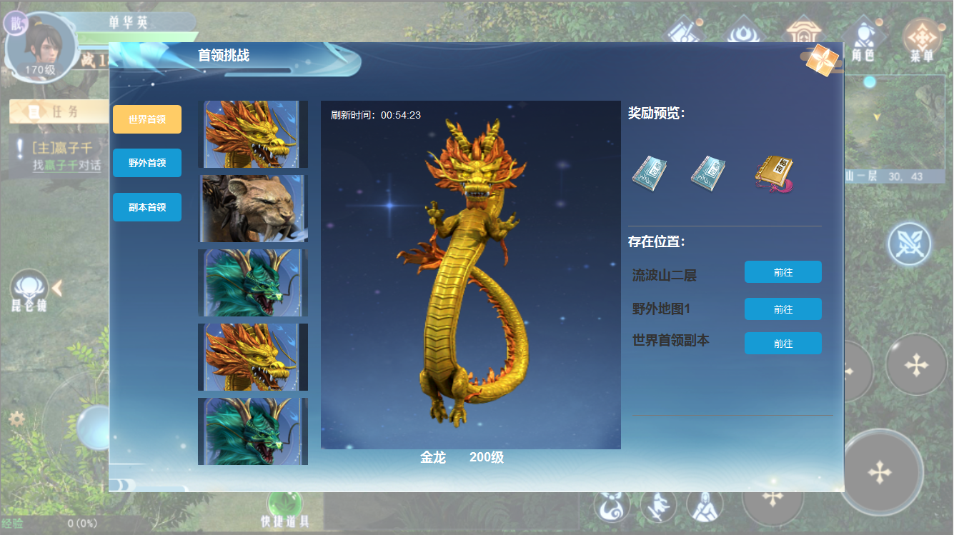
1
 |  | 1 | 标题 | 2 | 关闭按钮
2
 |  | 2 | 关闭按钮 | 3 | 页签栏
 |  | 3 | 页签栏，有选中状态 |  | ► | 初次打开，界面默认选中第一列的世界首领的第一个首领。
3
4
 |  | 4 | 刷新倒计时 |  | ► | 点击页签有选中状态，点击后右侧展开当前页签下的首领头像
 |  | 5 | 首领头像 | 4 | 刷新倒计时
7
 |  | 6 | 首领立绘 |  | ► | 首领被击杀后从新刷新时间倒计时。没有刷新时间的不显示。
6
 |  | 7 | 奖励道具icon | 5 | 首领头像
5
 |  | 8 | 前往按钮 |  | ► | 点击首领头像右侧展开详细信息。
8
 |  | 9 | 首领信息 | 6 | 首领立绘
 |  |  |  | 7 | 奖励道具ICON
 |  |  |  |  | ► | 此处奖励过多时，可左右滑动，界面只显示三个。
 |  |  |  | 8 | 首领位置及跳转。
 |  |  |  |  | ► | 显示首领存在的位置及前往按钮。
 |  |  |  |  | ► | 野外首领点击前往时自动寻路前往。副本内首领时，点击前往副本主界面。
 |  |  |  | 9 | 首领名称及等级。

9

参考图
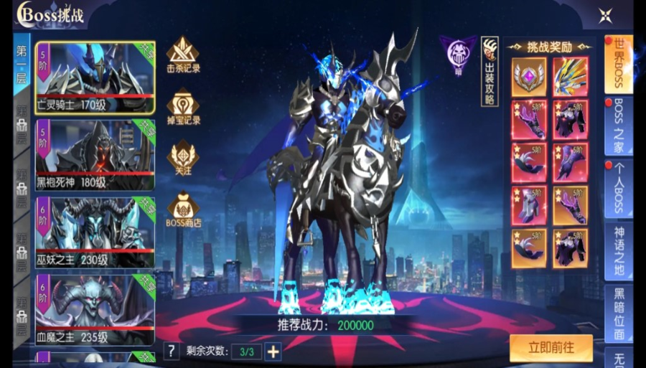
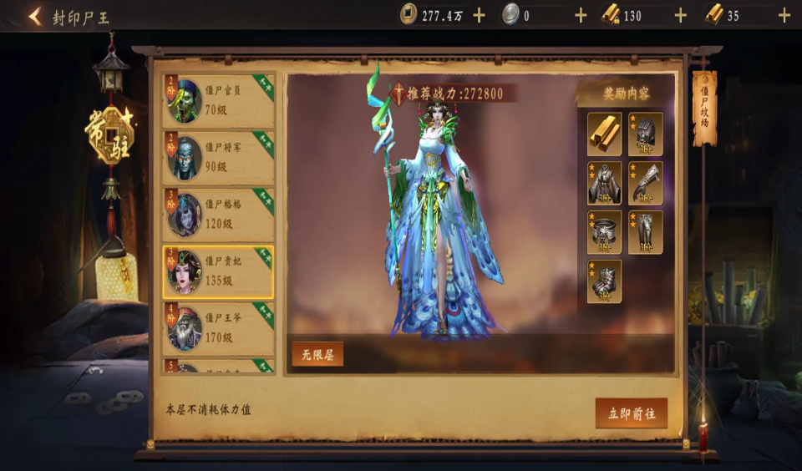
参考图

